graficas
2. ¿Cuál es su nivel de estudios?
 | 2. ¿Cuál es su nivel de estudios?
 |  | % del N de columna
 | Formación empírica | 4.2%
 | Técnica o tecnológica completa | 4.2%
 | Especialización | 12.5%
 | Universitaria incompleta | 16.7%
 | Maestría | 25.0%
 | Universitaria completa | 37.5%
 |  | 100.0%

 |  | % del N de columna
D1. Sexo | Hombre | 41.7%
 | Mujer | 58.3%
 |  | 100.0%

% de Sexo
 |  | % del N de columna
D3. Estrato de la vivienda | Estrato 1 | 4.2%
 | Estrato 2 | 12.5%
 | Estrato 3 | 33.3%
 | Estrato 4 | 45.8%
 | Estrato 5 | 4.2%

 |  | % del N de columna
D4. Actividad principal | Está desempleado | 8.3%
 | No responde | 4.2%
 | Pensionado | 8.3%
 | Trabaja | 75.0%
 | Trabaja y estudia | 4.2%
Actividad principal

 |  | % del N de columna
D5. Localidad de residencia | Bosa | 4.2%
 | Chapinero | 4.2%
 | Fontibón | 4.2%
 | Kennedy | 4.2%
 | La Candelaria | 4.2%
 | Rafael Uribe Uribe | 4.2%
 | Santa fe | 4.2%
 | Barrio Unidos | 8.3%
 | Ciudad Bolívar | 8.3%
 | Puente Aranda | 8.3%
 | San Cristóbal | 8.3%
 | Suba | 12.5%
D3. Estrato de la vivienda
 | Teusaquillo | 25.0%

 |  | % del N de columna
D2. Edad | 32 | 4.2%
 | 33 | 4.2%
 | 35 | 4.2%
 | 36 | 4.2%
 | 37 | 8.3%
 | 39 | 4.2%
 | 41 | 8.3%
 | 42 | 4.2%
 | 43 | 4.2%
Localidad de residencia
 | 44 | 4.2%
 | 46 | 4.2%
 | 47 | 4.2%
 | 50 | 4.2%
 | 53 | 4.2%
 | 55 | 4.2%
 | 59 | 4.2%
 | 60 | 4.2%
 | 61 | 4.2%
 | 64 | 4.2%
 | 72 | 8.3%
 | No responde | 4.2%

 |  |  | Mujer
 |  | % del N de columna | Recuento | % del N de columna
D2. Edad | 32 | 0.0% | 1 | 7.1%
 | 33 | 0.0% | 1 | 7.1%
 | 35 | 0.0% | 1 | 7.1%
 | 36 | 0.0% | 1 | 7.1%
 | 37 | 20.0% | 0 | 0.0%
 | 39 | 10.0% | 0 | 0.0%
 | 41 | 0.0% | 2 | 14.3%
 | 42 | 0.0% | 1 | 7.1%
 | 43 | 0.0% | 1 | 7.1%
 | 44 | 10.0% | 0 | 0.0%
 | 46 | 10.0% | 0 | 0.0%
 | 47 | 10.0% | 0 | 0.0%
 | 50 | 10.0% | 0 | 0.0%
 | 53 | 0.0% | 1 | 7.1%
 | 55 | 10.0% | 0 | 0.0%
 | 59 | 0.0% | 1 | 7.1%
 | 60 | 0.0% | 1 | 7.1%
 | 61 | 10.0% | 0 | 0.0%
 | 64 | 0.0% | 1 | 7.1%
 | 72 | 10.0% | 1 | 7.1%
 | No responde | 0.0% | 1 | 7.1%
 |  | 100.0% | 14 | 100.0%
1. ¿A cuál consejo distrital de área artística pertenece?

 |  | % del N de columna
 | Consejo Distrital de Artes Plásticas y Visuales | 4.2%
 | No responde | 4.2%
 | Consejo Distrital de Artes Audiovisuales | 8.3%
 | Consejo Distrital de Arte Dramático | 16.7%
 | Consejo Distrital de Música | 16.7%
 | Consejo Distrital de Literatura | 20.8%
 | Consejo Distrital de Danza | 29.2%

11. ¿Se hizo algún tipo de empalme después de su elección?
 |  | 11. ¿Se hizo algún tipo de empalme después de su elección?
 |  |  | % del N de columna
 |  | No | 62.5%
 |  | Sí | 37.5%

3.¿En qué área artística o área disciplinar ha realizado sus estudios?
3.¿En qué área artística o área disciplinar ha realizado sus estudios? |  | % del N de columna
 | e. Pintura, dibujo, fotografía | 4.2%
 | a. Canto, creación o composición de música, realización o edición de producciones fonográficas | 8.3%
 | i. Dirección, producción o actuación en películas o videos o contenidos audiovisuales o digitales | 8.3%
 | c. Escritura de novela, poesía, cuento, ensayo, crónica, historieta o cómic, dramaturgia, guion u otros | 12.5%
 | g. Baile (en academias o centros de formación artística) | 16.7%
 | h. Dirección, realización o actuación en espectáculos escénicos (teatrales, dancísticos, musicales, circenses, coreografías, performances) | 20.8%
 | l. Otro | 29.2%

textospreg 5
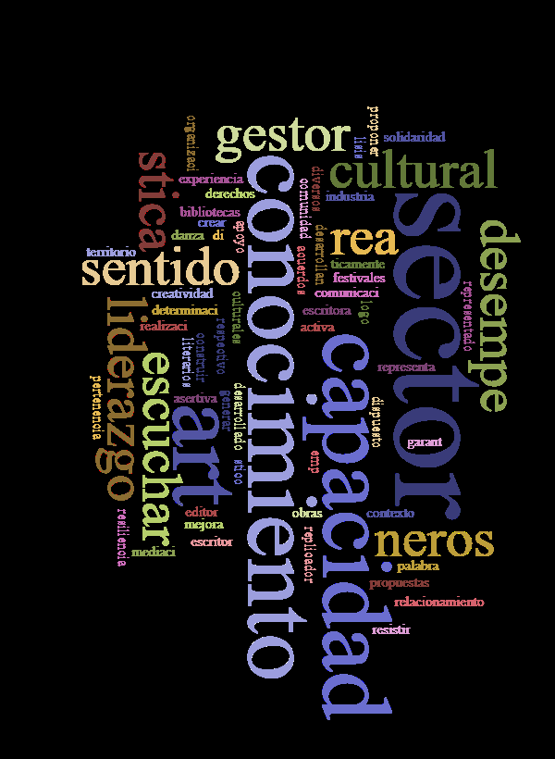
pregunta 5

preg 6
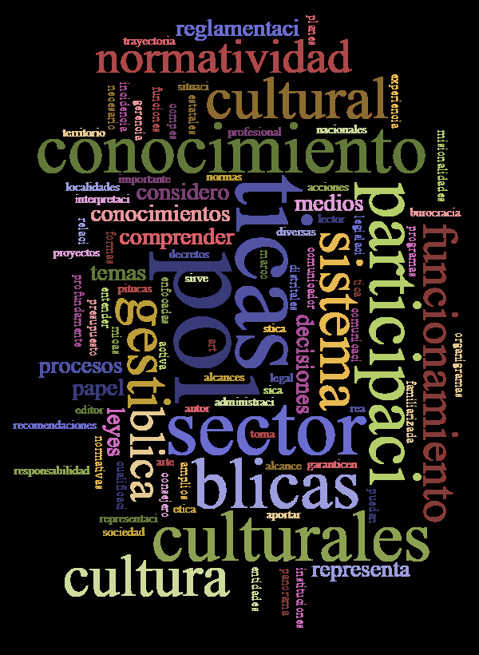

preg 8
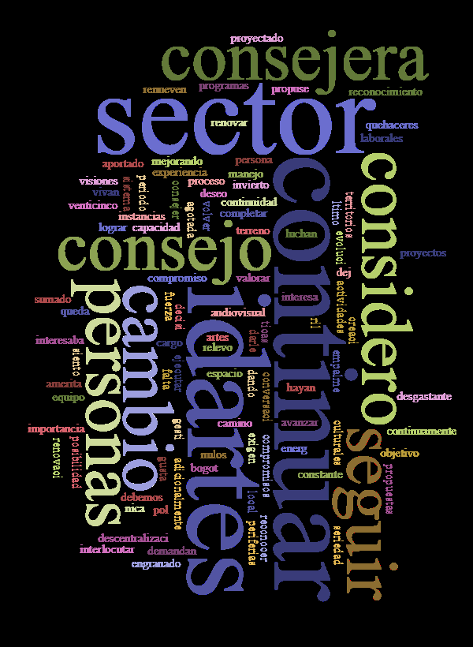

preg 9
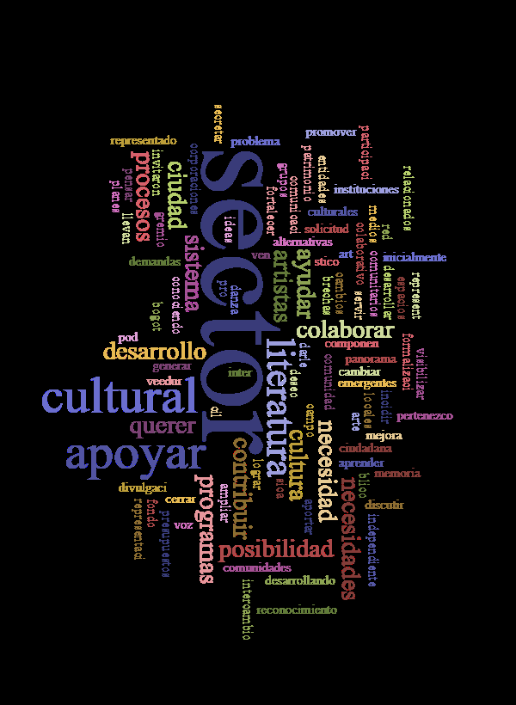

preg 10
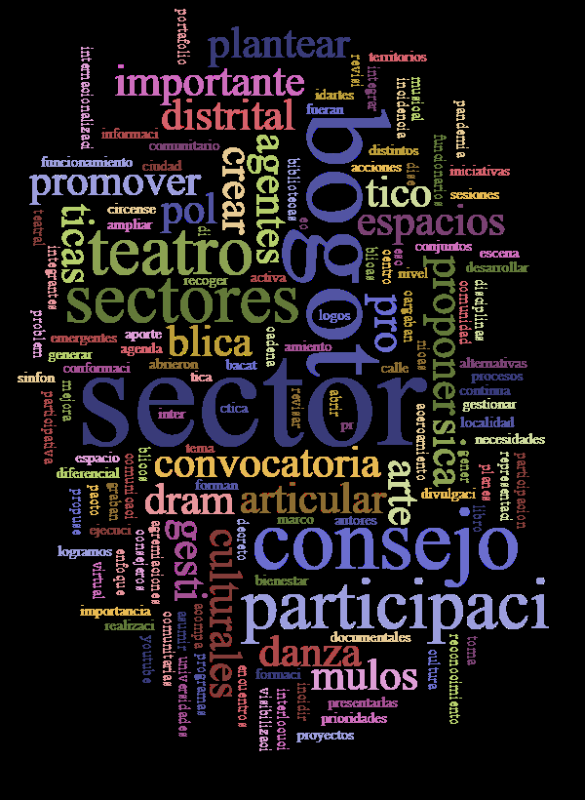

preg 12
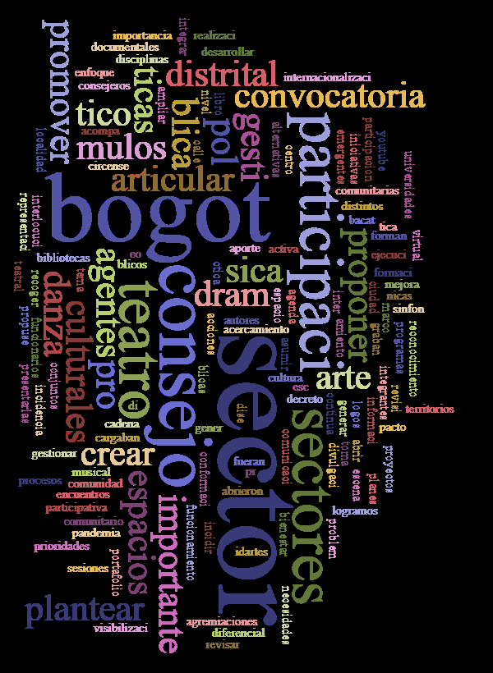

preg 13
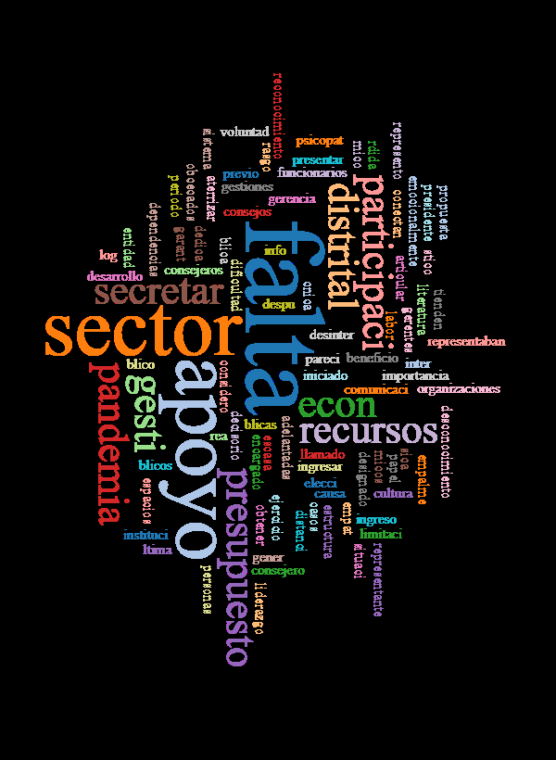

preg 14
